상품제안서
[플레이고] KB10 파스텔 블루투스 슬림 키보드 1P | 상품코드: F31612

 |  |  |  |  |  |  | 02-412-0044 | www.easy1.co.kr
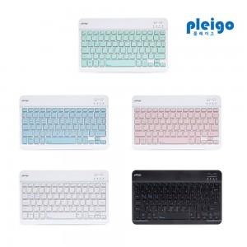

【상세/제작정보】 | <p>1박스 입수수량: 40개 4000원 부과세별도</p><p>100개 미만인쇄: 레이저 5만원부과세별도</p><p>&nbsp; &nbsp; &nbsp; &nbsp; &nbsp; &nbsp; &nbsp; &nbsp; &nbsp; 컬러인쇄 7만원 부과세별도</p><p>&nbsp;</p>

【인쇄/포장옵션】 | 레이저, 풀칼라 / 포장지포장

【공급단가】 | 수량 | 50~ | 100~ | 500~ | 1,000~ | 2,000~
*VAT별도 | 단가 | 8,060원 | 7,930원 | 7,750원 | 7,440원 | 7,130원

【상품 URL】 | https://dev.easy1.co.kr:443/src/goods_detail.php?gdno=31612

